명함01-01
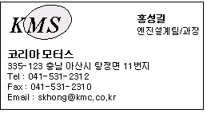
명함
 | 명함번호 | 이름 | 회사명 | 근무부서 | 직위 | 회사주소 | 회사전화 | 회사팩스 | 메일주소
 | 1 | 홍성길 | 코리아 | 엔진설계 | 과장 | 충남 아산시
 | 2 | 이유진 | 코리아 | 영업 | 부장 | 충남 아산시
 | 3 | 지수현 | 코리아 | 엔진설계 | 대리 | 충남 아산시

